様式ー３
○○市
 | 様式－３
実証実験実施地区設置対象予定エリア
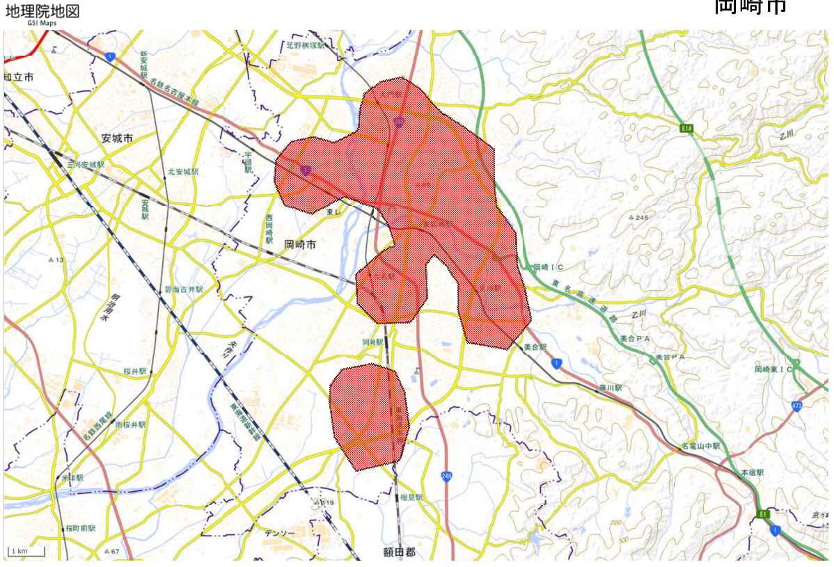

作成イメージ

凡例
■：浸水把握必要エリア

※本資料により、参加企業等が設置場所を検討する参考資料として使用させていただく可能性があります。
※浸水センサ設置場所を具体的に記載する必要はありません。自治体内で浸水把握のニーズがあるエリアを概略で表示ください。

設置対象、利用目的等
・設置対象、利用目的等を記載

